Cтолы и тумбы
Мебель для персонала "IMAGO-M"
Внимание! При комплектации рабочих мест из коллекции "IMAGO-M" используются шкафы, тумбы, приставки и дополнительные элементы из серии "IMAGO"
Цвета: Орех французский, Белый, Венге Магия, Ясень шимо, Мокачино, Клён (кромка Мультиплекс), Клён* (кромка «Клён») |  |  | Москва/Санкт-Петербург |  | Цены в рублях на |  | 2026-01-01
Изображение | Артикул | Габаритные размеры | Описание |  | Вес (кг) | Объем (м.куб.) | Цена
Столы прямые
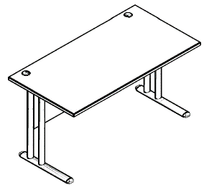 | СП-1М | 900х720х747 | Столешница выполнена из ЛДСП 22 мм., с кромкой ПВХ 2 мм., комплектуются заглушками для кабель-канала. Фронтальная панель из ЛДСП т.18мм. Опоры - металлические, порошковая краска в цвете серебро. |  | 20.35 | 0.099 | 14819
 | СП-2М | 1200х720х747 |  |  | 25.05 | 0.110 | 15865
 | СП-3М | 1400х720х747 |  |  | 28.15 | 0.118 | 16591
 | СП-4М | 1600х720х747 |  |  | 31.30 | 0.125 | 17295
Столы эргоночичные
720
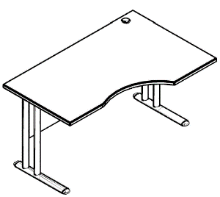 правый | СА-2М (L/R) | 1400х900х747 | Столешница выполнена из ЛДСП 22 мм., с кромкой ПВХ 2 мм., комплектуются заглушками для кабель-канала. Фронтальная панель из ЛДСП т.18мм. Опоры - металлические, порошковая краска в цвете серебро. |  | 29.55 | 0.13 | 18209
 | СА-1М (L/R) | 1600х900х747 |  |  | 32.7 | 0.14 | 19046
600
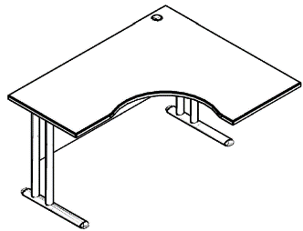 правый | СА-3М (L/R) | 1400х1200х747 | Столешница выполнена из ЛДСП 22 мм., с кромкой ПВХ 2 мм., комплектуются заглушками для кабель-канала. Фронтальная панель из ЛДСП т.18мм. Опоры - металлические, порошковая краска в цвете серебро. |  | 31.15 | 0.152 | 19318
 | СА-4М (L/R) | 1600х1200х747 |  |  | 33.95 | 0.164 | 20349
 | DVB-01(PL) | 93х33х672 | Металический внешний картер, порошковая краска в цвете серебро. В упаковке 2шт. |  | 1.0 | 0.007 | 2843
Комбинации элементов
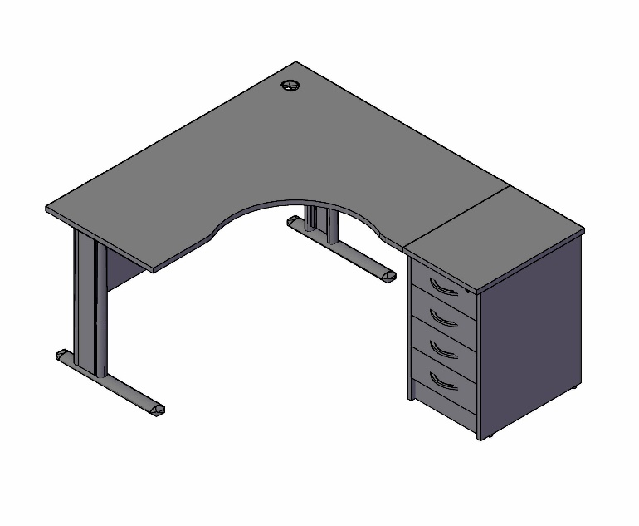
Imago-М Комбинация №1 |  |  |  | Наименование/Артикул |  |  | Цена
 |  |  |  | Стол эргономичный СА-3М (R) |  |  | 19318
 |  |  |  | DBV -01 |  |  | 2843
 |  |  |  | Тумба приставная ТП-4.1А |  |  | 11517
 |  |  |  | Общая сумма: |  |  | 33678

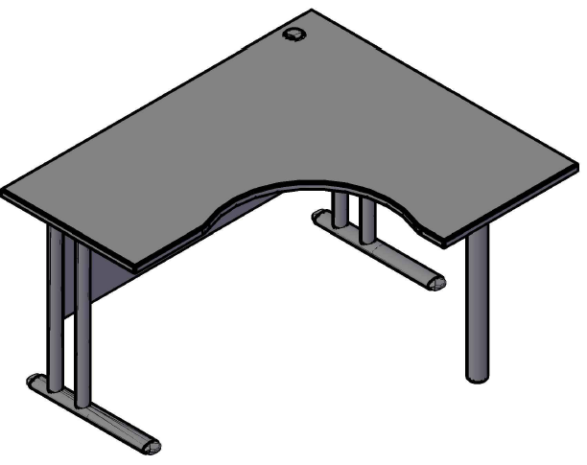
Imago-М Комбинация №2 |  |  |  | Наименование/Артикул |  |  | Цена
 |  |  |  | Стол эргономичный СА-4М (R) |  |  | 20349
 |  |  |  | Опора ВТ-710.1 |  |  | 1715
 |  |  |  | Общая сумма: |  |  | 22064

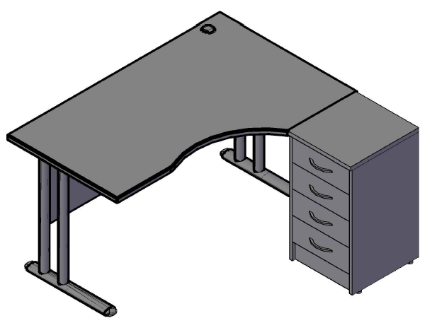
Imago-М Комбинация №3 |  |  |  | Наименование/Артикул |  |  | Цена
 |  |  |  | Стол эргономичный СА-2М (R) |  |  | 18209
 |  |  |  | Тумба приставная ТП-4А |  |  | 10763
 |  |  |  | Общая сумма: |  |  | 28972

